상품제안서
포켓툴나이프 | 상품코드: S13312

 |  |  |  |  |  |  | 02-713-8555 | www.synergygift.co.kr
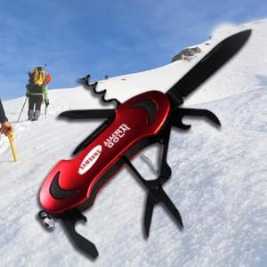

【상세/제작정보】 | *최소 주문수량 이하의 주문은 인쇄비 50,000원 별도가 *총 10가지의 기능이 하나로 집약된 아웃도어 기념품/판촉물! *레이져로 로고 및 CI 인쇄로 홍보효과의 극대화 달성 *스테인레스강 소재의 탁월한 내구

【인쇄/포장옵션】 | 레이저 / 포장지포장

【공급단가】 | 수량 | 100~ | 500~ | 1,000~ | 3,000~ | 5,000~
*VAT별도 | 단가 | 6,860원 | 6,610원 | 6,370원 | 6,120원 | 5,880원

【상품 URL】 | https://www.synergygift.co.kr:443/src/goods_detail.php?gdno=6061

